1
国际快件中心发光标识制安项目清单
序号 | 名称 | 规格 | 单位 | 数量 | 单价 | 金额 | 备注
一、“航空货站C国际区"发光标识
1 | 40X40镀锌角铁支架 |  | 支 | 180 |  |  | 支架角铁用量参考效果图和行业标准，标明数量为参考值
2 | 30x30镀锌角铁支架 |  | 支 | 100 |  |  | 支架角铁用量参考效果图和行业标准，标明数量为参考值
3 | 彩钢板及包边 | 彩钢板厚度≥0.42mm | ㎡ | 36
4 | LED发光logo | 亚克力面板，厚度≥3mm | ㎡ | 5.6 |  |  | 外壳≥1mm厚镀锌板焊接烤漆。模组采用超高亮模组，模组量每平方不少于80个。模组日上、蓝景、瑞普森等类似品牌。
5 | LED“航空货站”发光字 | 2m×2m×4个，亚克力面板，厚度≥3mm | ㎡ | 16 |  |  | 外壳≥1mm厚镀锌板焊接烤漆。模组采用超高亮模组，模组量每平方不少于80个。模组日上、蓝景、瑞普森等类似品牌。
6 | LED“air cargo terminal”发光字 | 0.7×16。亚克力面板，厚度≥3mm | ㎡ | 11.2 |  |  | 外壳≥1mm厚镀锌板焊接烤漆。模组采用超高亮模组，模组量每平方不少于80个。模组日上、蓝景、瑞普森等类似品牌
7 | LED“C” | 1.36×1.1。亚克力面板，厚度≥3mm | ㎡ | 1.5 |  |  | 外壳≥1mm厚镀锌板焊接烤漆。模组采用超高亮模组，模组量每平方不少于80个。模组日上、蓝景、瑞普森等类似品牌
8 | LED“国际区”发光字 | 1.2m×1.2m×3。亚克力面板，厚度≥3mm | ㎡ | 4.32 |  |  | 外壳≥1mm厚镀锌板焊接烤漆。模组采用超高亮模组，模组量每平方不少于80个。日上、蓝景、瑞普森等类似品牌
9 | 汽吊 |  | 台班 |  |  |  | 台班量根据各自情况填写
10 | 不锈钢电箱 |  | 只 | 1 |  |  | 含定时器、继电器
11 | 电源 | 400W | 只 | 10
12 | 辅料 |  | 项 | 1 |  |  | 含屋面修补费
13 | 电源主线 |  | 项 | 1 |  |  | 电源主线需从配电间引出至发光字安装处。电源线配置与发光字负荷相匹配并保证一定的裕度
14 | 安装费 |  | 项 | 1
15 | 小计
二、“海关快件（跨境电商)监管中心”标识（铁皮字，不发光）
16 | 烤漆铁皮字 | 1200×1200×12.5个 | 平方 | 18
17 | 安装费 |  | 项 | 1
18 | 小计
19 | 总计（含税）
注： 1、本项目需提供增值税专用发票，税率13%。 2、以上工程量仅供参考，各投标单位须实地勘查现场后再行报价。（由于未参加现场踏勘引起的报价失误等责任由投标人自负） 3、其他应注意事项请投标单位依据现场状况自行考虑，统筹报价后期不予以调整。 4、发光字颜色按照我司标准色卡配置，色卡将在中标后提供。
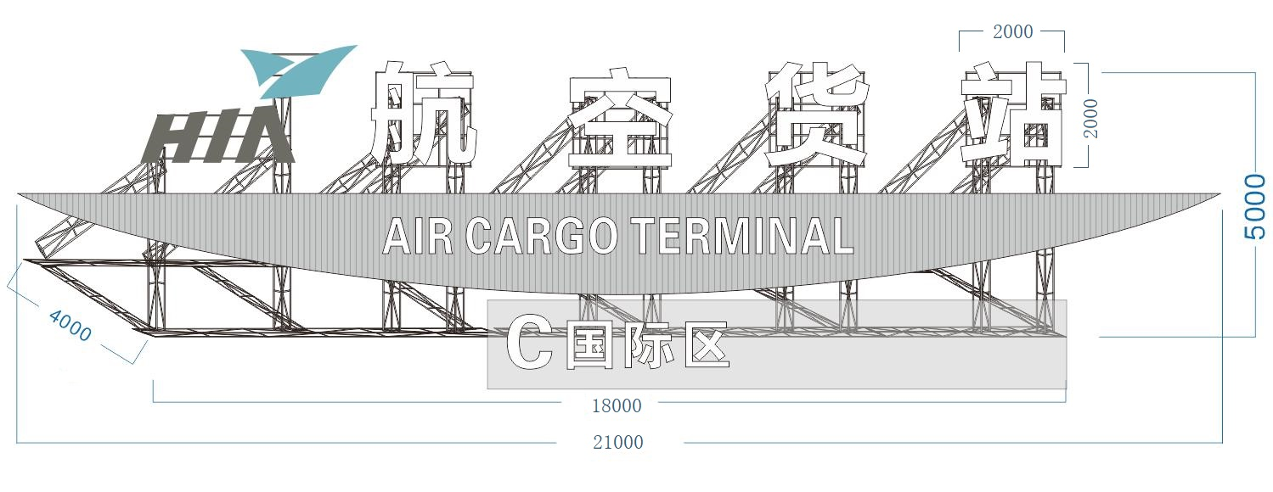

航空货站C国际区效果图

监管中心铁皮字效果

